ケース
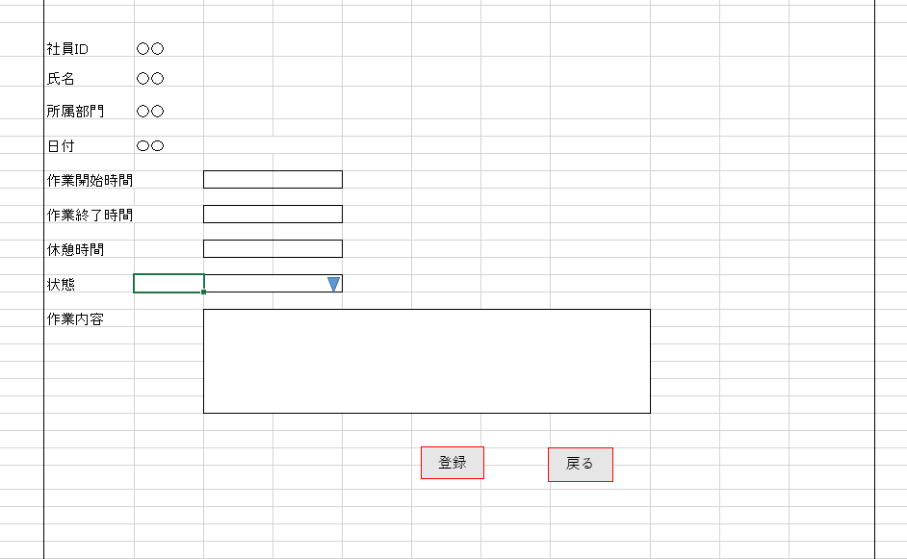
単体試験仕様書 |  | システムID |  | 画面ID |  |  |  |  |  |  | 作成者 | 顧 | 更新者
 |  | システム名称 | 勤怠管理システム | 画面名 |  |  |  | 勤怠情報登録 |  |  | 作成日 | 2022-11-24 | 更新日

チェック内容
初期表示の確認内容です。
チェックポイント
 |  |  |  |  | 1 | 2 | 3 | 4 | 5 | 6
チェック条件 | 画面表示
 | １）勤怠情報作成 |  |  |  | ○
 | ２）勤怠情報編集 |  |  |  |  | ○

 | 社員ID
 | １）作成時：データベースから取得 |  |  |  | ○
 | ２）編集時：データベースから取得 |  |  |  |  | ○

 | 氏名
 | １）作成時：データベースから取得 |  |  |  | ○
 | ２）編集時：データベースから取得 |  |  |  |  | ○

 | 所属部門
 | 1)作成時：データベースから取得 |  |  |  | ○
 | ２）編集時：データベースから取得 |  |  |  |  | ○

 | 日付
 | １）作成時：空白が表示される |  |  |  | ○
 | ２）編集時：データベースから取得（勤怠情報詳細） |  |  |  |  | ○ | ○

 | 作業開始時間
 | １）作成時：空白が表示される |  |  |  | ○
 | ２）編集時：データベースから取得（勤怠情報詳細） |  |  |  |  | ○ | ○

 | 作業終了時間
 | １）作成時：空白が表示される |  |  |  | ○
 | ２）編集時：データベースから取得（勤怠情報詳細） |  |  |  |  | ○ | ○

 | 休憩時間
 | １）作成時：空白が表示される |  |  |  | ○
 | ２）編集時：データベースから取得（勤怠情報詳細） |  |  |  |  | ○ | ○

 | 状態
 | １）作成時：空白が表示される |  |  |  | ○
 | ２）編集時：データベースから取得（勤怠情報詳細） |  |  |  |  | ○ |  |  | ○

確認内容なし
入力不可の項目で、必須の判定がありません。
 | 作業内容
 | １）作成時：空白が表示される |  |  |  | ○
 | ２）編集時：データベースから取得（勤怠情報詳細） |  |  |  |  | ○ | ○

同一項目に、１回で複数エラーを出力できない。
確認内容 | 社員IDが表示されること（必須項目） |  |  |  | ○ | ○
 | 氏名が表示されること（必須項目） |  |  |  | ○ | ○
 | 所属部門が表示されること（必須項目） |  |  |  | ○ | ○

 | エラー「E0001 作業開始時間＞作業終了時間」が表示されること |  |  |  |  |  |  | ○
 | エラー「E0001 作業終了時間ー作業開始時間＜休憩時間」が表示されること |  |  |  |  |  |  | ○
 | エラー「E0001 すべての項目を入力しない時、もう一度確認してください。」が表示されること |  |  |  |  |  |  | ○

チェック条件なし
 |  |  |  |  |  |  |  | ○

 | 戻るボタン：勤怠実績一覧画面へ遷移すること。 |  |  |  |  |  |  |  |  | ○
 | 登録/更新ボタン：データベースに送信する |  |  |  |  |  | ○

DB登録の編集仕様書を確認してください。

実施結果
実施者
検証日
確認者
確認日

ケース (境界値)
単体試験仕様書 |  | システムID |  | 画面ID |  |  |  |  |  | 作成者 | 顧 | 更新者
 |  | システム名称 | 勤怠管理システム | 画面名 |  |  |  | 勤怠情報登録 |  | 作成日 | 2022-11-24 | 更新日

チェック内容
チェックポイント
 |  |  |  |  | 1 | 2 | 3 | 4 | 5
チェック条件 | 日付：VARCHAR ,長さ10 |  |  |  |  | ○ | ○

 | 出勤時間：VARCHAR ,長さ5 |  |  |  |  | ○ | ○

 | 終了時間：VARCHAR ,長さ10 |  |  |  |  | ○ | ○

 | 休憩時間：DOUBLE,長さ４ |  |  |  |  | ○ | ○

 | 作業内容：VARVHAR,長さ200 |  |  |  |  | ○ | ○

 | 登録/更新ボタンを押下する場合 |  |  |  |  |  | ○

確認内容 | エラー「E0001 日付、作業開始時間、作業終了時間、休憩時間などを数字以外のものをい入力した」が表示されること

 | T_ATTENDANCEのデータを更新する |  |  |  |  | ○ | ○

実施結果
実施者
検証日
確認者
確認日

